UI
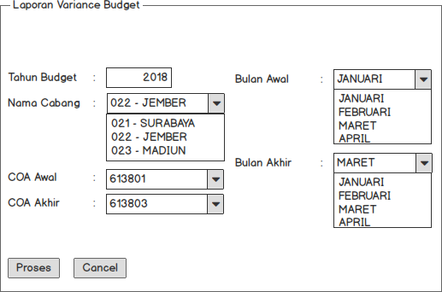
 | Buatkan menu di AX Mustika |  |  | Buat form sperti disamping untuk lempar parameter ke RDL di bawah
 | Budgeting --> Report --> Report Variance Budget

1 | Design Menu Report Variance Budget (Buatkan RDL : MPMBUDGETVARIANCE)
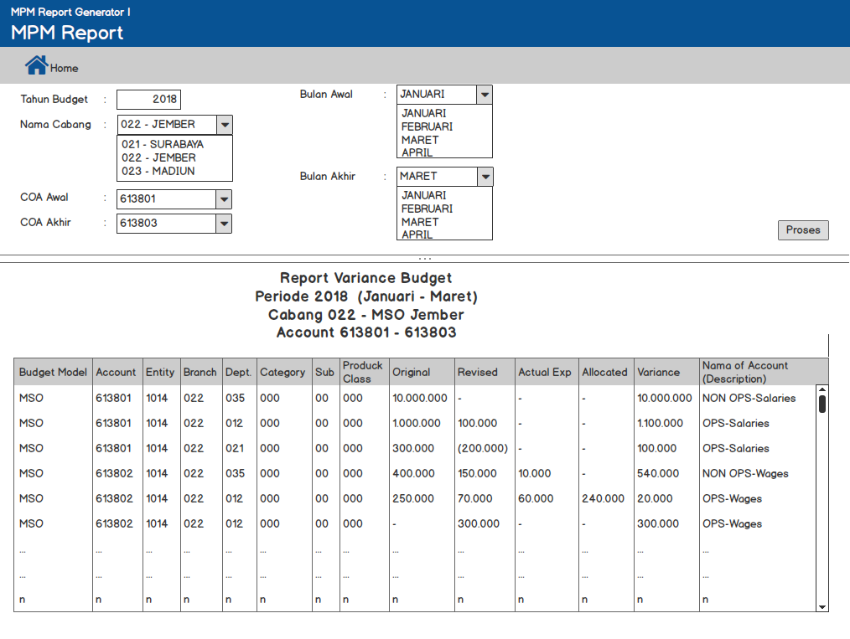

2 | Data Grid
 | No. | Column | Description
 | 1 | Tombol Home | Digunakan untuk refresh atau kembali ke halaman Report Variance Budget
 | 2 | Tahun Budget | Berupa text input digunakan untuk menginputkan tahun budget dari data yang ingin ditampilkan
 | 3 | Nama Cabang | Berupa Combobox digunakan untuk memilih nama cabang dari data yang ingin ditampilkan
 | 4 | Bulan Awal | Berupa Combo box digunakan untuk menginputkan bulan awal dari data yang ingin ditampilkan
 | 5 | Bulan Akhir | Berupa Combo box digunakan untuk menginputkan bulan akhir dari data yang ingin ditampilkan (bulan yang dipilih tidak boleh lewat dari tahun budget) Tampilkan eror "bulan yang dipilih tidak boleh lewat dari tahun budget"
 | 6 | COA Awal | Lookup table Mainaccount Berupa text input digunakan untuk menginputkan COA Awal dari data yang ingin ditampilkan (maksimal nilai COA 999999 dan tidak boleh minus) Tampilkan eror "Nilai COA tidak boleh lebih dari 6 digit dan tidak boleh minus"
 | 7 | COA Akhir | Lookup table Mainaccount Berupa text input digunakan untuk menginputkan COA Akhir dari data yang ingin ditampilkan (maksimal nilai COA 999999 dan tidak boleh minus) Tampilkan eror "Nilai COA tidak boleh lebih dari 6 digit dan tidak boleh minus"
 | 8 | Tombol Proses | Run Query RDL
 | 9 | Budget Model | MSO
 | 10 | Account | Binding ke XTSBUDGETBALANCE.LEDGERACCOUNT
 | 11 | Entity | Binding ke XTSBUDGETBALANCE.DIMENSION1
 | 12 | Branch | Binding ke XTSBUDGETBALANCE.DIMENSION2
 | 13 | Dept | Binding ke XTSBUDGETBALANCE.DIMENSION3
 | 14 | Category | Binding ke XTSBUDGETBALANCE.DIMENSION4
 | 15 | Sub | Binding ke XTSBUDGETBALANCE.DIMENSION5
 | 16 | Product Class | Binding ke XTSBUDGETBALANCE.DIMENSION6
 | 17 | Original | Binding ke XTSBUDGETBALANCE.ORIGINALAMOUNT
 | 18 | Revised | Binding ke XTSBUDGETBALANCE.REVISEDAMOUNT
 | 19 | Actual Exp | Binding ke XTSBUDGETBALANCE.externalledgeramount
 | 20 | Allocated | Binding ke XTSBUDGETBALANCE.ALLOCATED
 | 21 | Variance | Binding ke XTSBUDGETBALANCE.VARIANCE
 | 22 | Description | Binding ke MAINACCOUNT.MPMGROUPACCOUNT

